ELNEC-JG申込書
ELNEC-J高齢者カリキュラム
看護師教育プログラム2026 申込書
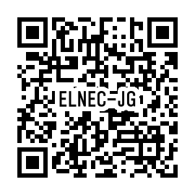

申込み先 ＦＡＸ番号：０８５２－２７－８４３５

メール：kango@souken-kai.or.jp

施設名

担当者名

メール

電 話 |  |  |  | FAX

 | ふ り が な 氏 名 | 年齢 | 職種 | 部 署 |  | 職 位 | 経験 年数

1 |  |  | 看護師 准看護師 | 一般・包括ｹｱ・ 療養・介護医療院 老健・特養・訪看 その他( ) |  | 部長・副部長 師長・主任 スタッフ・ その他（ ）

2 |  |  | 看護師 准看護師 | 一般・包括ｹｱ・ 療養・介護医療院 老健・特養・訪看 その他( ) |  | 部長・副部長 師長・主任 スタッフ・ その他（ ）

3 |  |  | 看護師 准看護師 | 一般・包括ｹｱ・ 療養・介護医療院 老健・特養・訪看 その他( ) |  | 部長・副部長 師長・主任 スタッフ・ その他（ ）

4 |  |  | 看護師 准看護師 | 一般・包括ｹｱ・ 療養・介護医療院 老健・特養・訪看 その他( ) |  | 部長・副部長 師長・主任 スタッフ・ その他（ ）

5 |  |  | 看護師 准看護師 | 一般・包括ｹｱ・ 療養・介護医療院 老健・特養・訪看 その他( ) |  | 部長・副部長 師長・主任 スタッフ・ その他（ ）

 |  |  | 島根県高齢者ケア施設看護責任者連絡協議会
 |  |  | 医療法人 社団 創健会 松江記念病院
 |  |  |  |  | 会長 大越 美香
 |  |  |  |  | 松江市上乃木3丁目-4-1
 |  |  |  |  | ℡：0852-27-8111

